Sheet1
二重化、BACnet Server
Base Station-A（VM）
Collect Data
via OPC UA or BACnet
Base Station-B（VM）
SVC-A
SVC-B
二重化、BACnet Client
BACnet
BACnet
二重化、BACnet Server
Base Station-A（VM）
Collect Data
via OPC UA or BACnet
Base Station-B（VM）
SVC-A
SVC-B
二重化、BACnet Client
BACnet
BACnet

Sheet2
１、変数の品質チェックの方法

品質コード

変数の品質悪化
変数の品質チェック

２、BACNETデバイスの生存確認チェックの方法と二重化切り替え
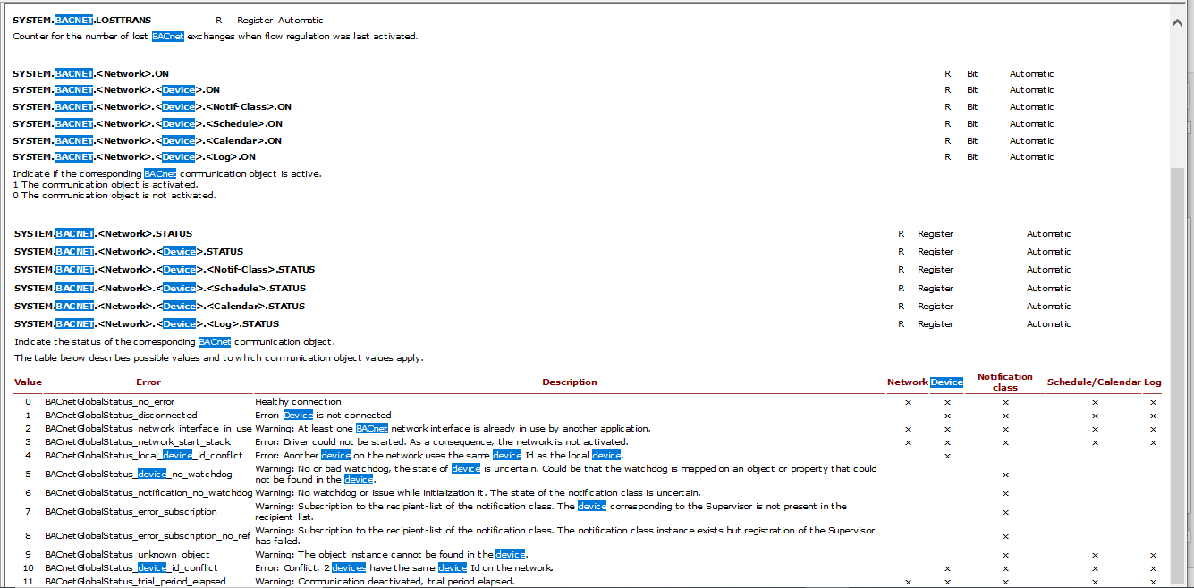

周期的にデバイスを確認
通信異常

二重化切り替え→下図の矢印動作

図１
二重化、BACnet Server
Base Station-A（VM）
Collect Data
via OPC UA or BACnet
Base Station-B（VM）
SVC-A
SVC-B
二重化、BACnet Client
BACnet
BACnet

